Estrategia de Pruebas
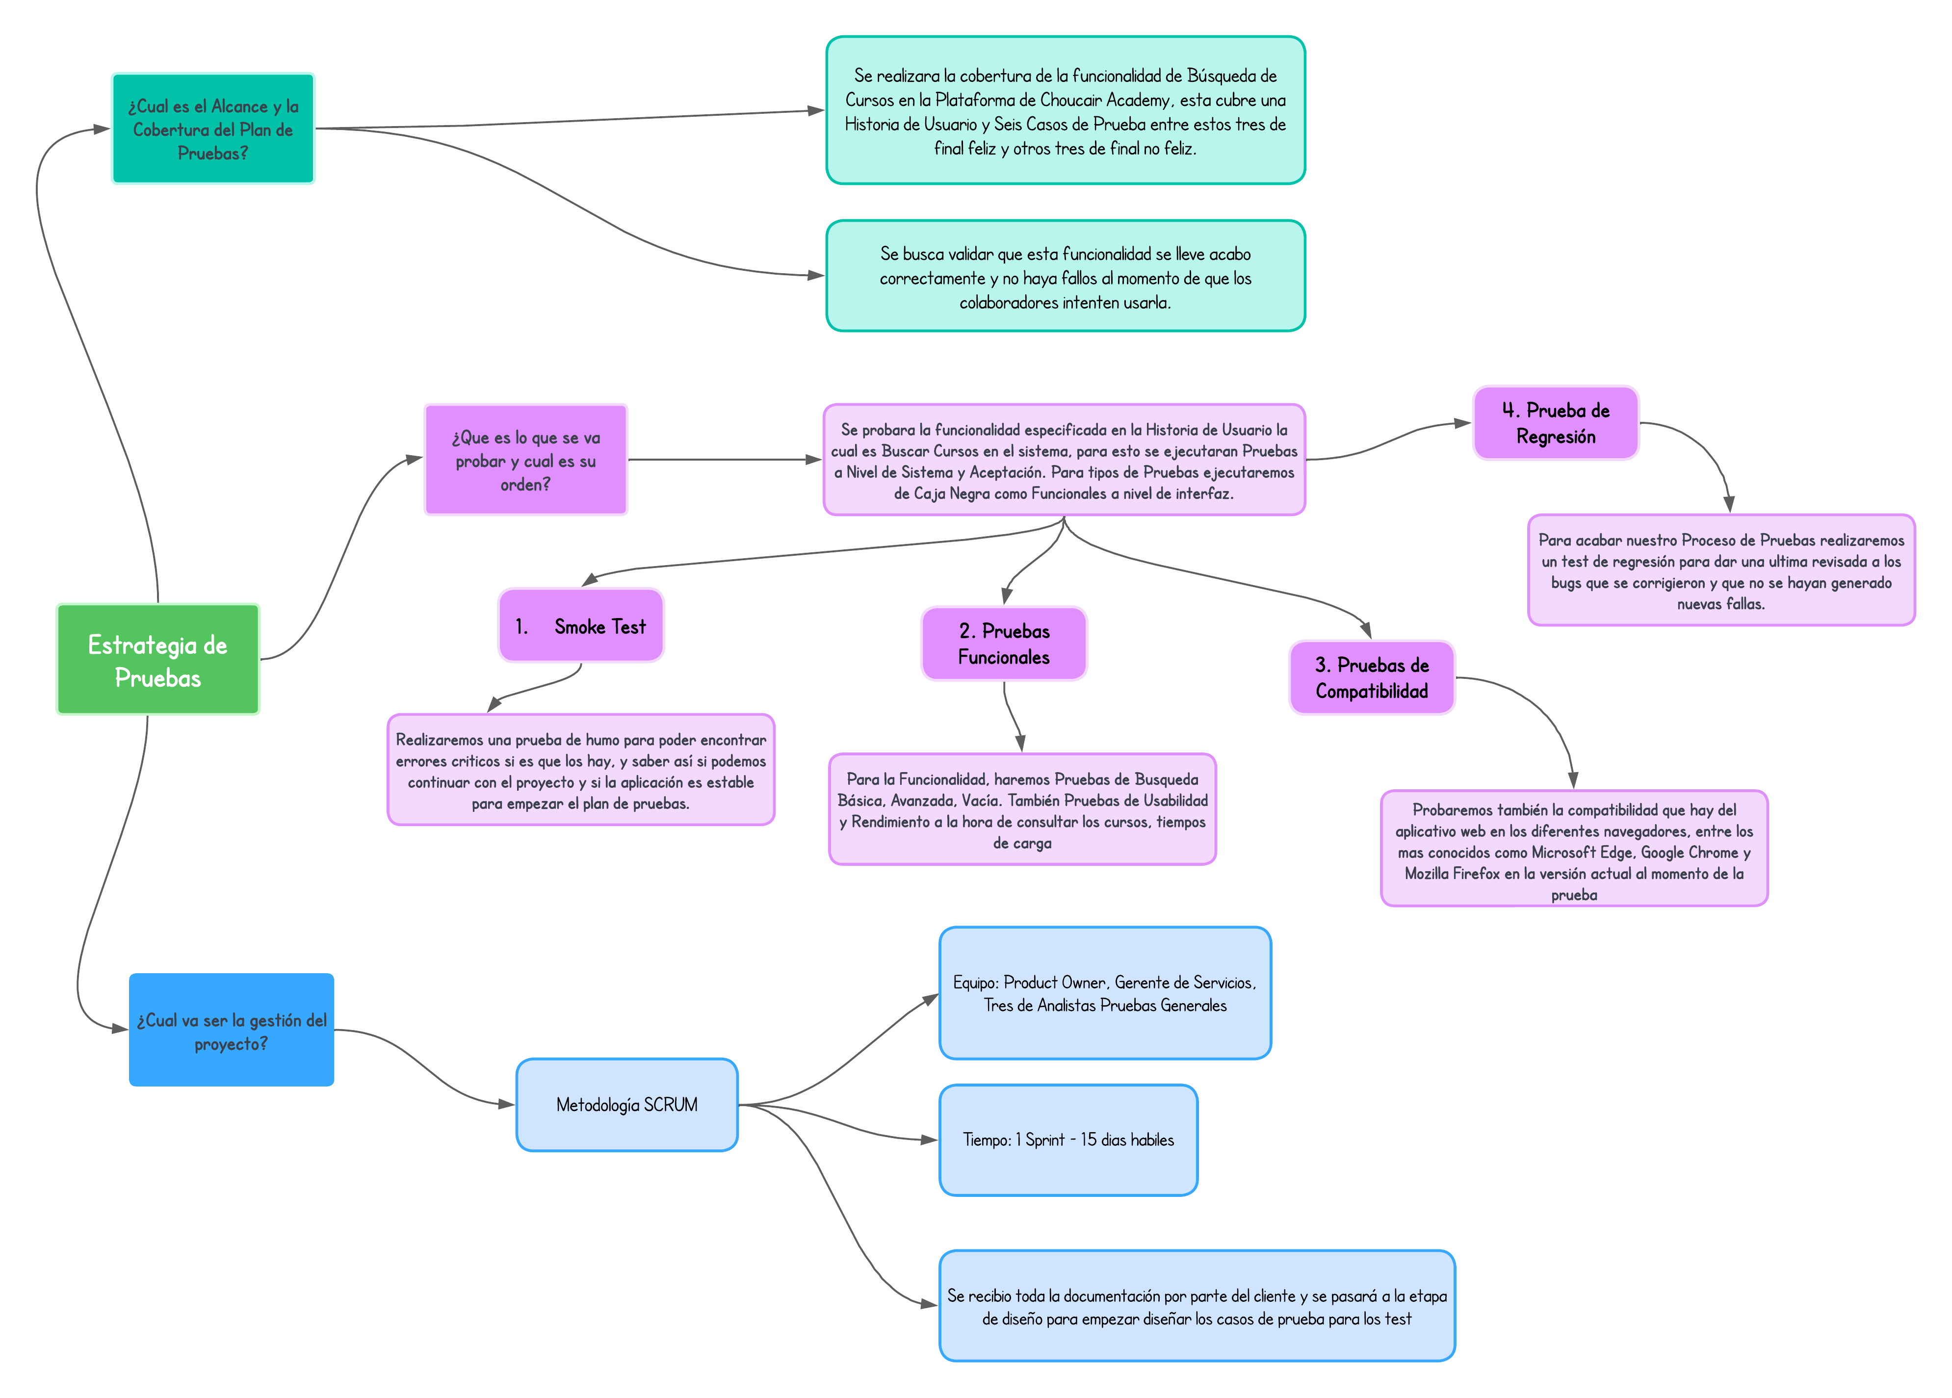
Estrategia de Pruebas
Enfocandose mas a estrategia de diseño y estrategia de ejecucion de pruebas

Plan de Pruebas
Plan de Pruebas

Información General
Nombre del Cliente |  | Choucair Testing S.A.S
Triada |  | Responsable del Cliente | Analista de Pruebas 1
 |  | Lider de Pruebas -TPL | Analista de Pruebas 2
 |  | Responsable del Desarrollo | Analista de Pruebas 3
Tipo de Proyecto |  | Pruebas de Aseguramiento y Aceptación de la Calidad
Nombre del Producto |  | Choucair Academy

Contexto del Proyecto
Choucair Testing S.A.S ha solicitado nuestros servicios de análisis de pruebas generales y básicas no funcionales para verificar que los cambios recientes en su plataforma web no hayan alterado la funcionalidad de consulta, matriculación y realización de cursos. A pesar de que las modificaciones fueron orientadas a mejorar la usabilidad y experiencia de usuario, el cliente requiere validación específica en los siguientes flujos debido a su alto impacto como lo son las consultas de cursos dentro de la plataforma, la capacidad del usuario para poder matricularse y el poder realizar el mismo curso.

Restricciones

Descripción
Fijo
Ajustable
Elegible

Fecha
Fechas
Recursos
Alcance
 | Fecha de Inicio: 07 de Agosto de 2023 | Fecha de Terminación: 28 de Agosto de 2023 |  |  | X

Alcance
 | Una Historia de Usuario y Seis Casos de Prueba | Funcionalidad de Busqueda de Cursos |  |  | X

Recursos
 | 3 Analistas de Pruebas |  |  | X

Alcande las Pruebas
Aspectos que entran en la cobertura de las pruebas
Nombre de la Aplicacion a testear: Choucair Academy Nivel de Pruebas de Software: Pruebas de Sistema Navegador: Google Chrome, Microsoft Edge & Mozilla Firefox Perfil de Usuario: Colaborador de Choucair Funcionalidades o requisitos: Se realizaran las diferentes pruebas a nivel sistemico que verifiquen las funcionalidades que se nos solicita revisar y confirmar su estado despues de las modificaciones realizadas por el equipo de desarrollo, dentro de estas se encuentran, la busqueda de cursos, matricula de curso y la realización de los cursos. Debido a que no se realizaron cambios a niveld de componentes y su integración con los demas, ni se agregaron nuevas funcionalidades, se realizaran pruebas funcionales, pruebas automatizadas y de caja negra para poder verificar que este software cumpla con los requisitos del cliente

Aspectos que no entran en alcance de las pruebas
Pruebas de Integración, Pruebas Unitarias, ya que no contamos con acceso al codigo de la aplicación ni se manipulan las bases de datos, tampoco se involucrara el uso de Herramientas de Gestion como JIRA, tampoco se realizaran pruebas moviles.

Criterios
Criterios de entrada/supuestos
1. Tener los ambientes para realizar las pruebas a la plataforma academica. 2. Entrega puntual de los documentos para el desarrollo como documentos, requisitos e informes postmortem. 3. Disponibilidad del usuario de prueba. 4. Datos de prueba e insumos para poder probar la plataforma. 5. El equipo de desarrollo de Choucair Testing debe brindar toda la infomación concisa y clara para las pruebas.

Casos de Prueba
Diseño de Casos de Prueba / Funcionalidad A |  | Ejecución

Id de Caso | HU_C1 | Resultado Obtenido
Nombre de Caso de prueba | El usuario desea ver la lista de cursos completa | Se muestran los cursos disponibles para el colaborador en los cuales esten disponible para matricula según las condiciones establecidas por el aplicativo.
Estado del Caso de Prueba | Completado
Responsable | Analista 1 | Observaciones o Comentarios
Objetivo | Verificar que el usuario pueda ver correctamente la lista completa de cursos disponibles para el colaborador en la plataforma web. | El aplicativo cumple su labor.
Precondiciones | 1. Contar un navegador y acceso a Internet. 2. Estar con sesión abierta en el sistema 3. Estar identificado con el Rol de Colaborador de Choucair
Paso a Paso | Ingresar a la plataforma Choucair Academy | Evidencia
 | Ingresar a la sección de Cursos y Certificaciones | 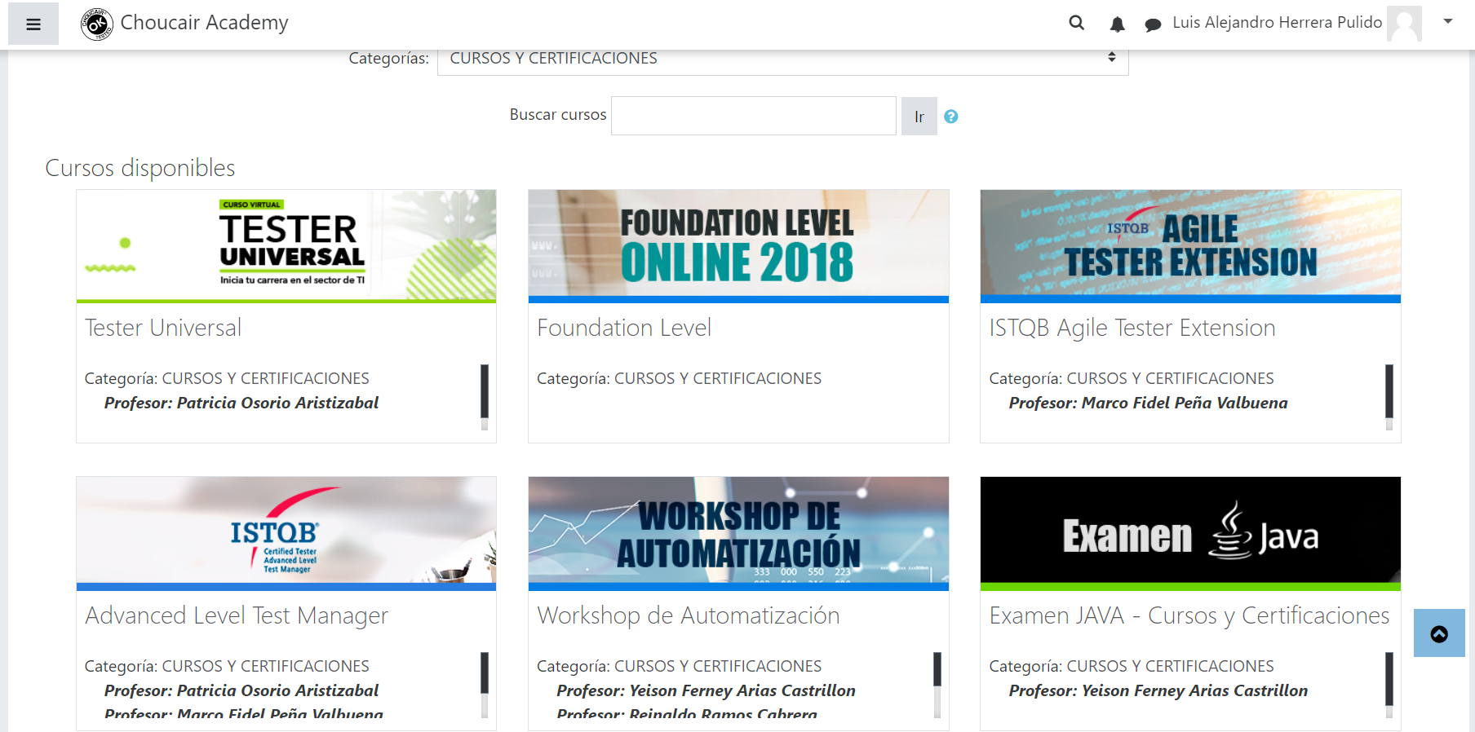
 | Verificar la lista de cursos disponibles

Resultado esperado del caso de prueba | El aplicativo mostrara todos los cursos posibles que puedan ser visible por el colaborador

Id de Caso | HU_C2 | Resultado Obtenido
Nombre de Caso de prueba | El usuario desea filtrar los cursos por categoria | Se muestran las diferentes subcategorias de la escuela técnica
Estado del Caso de Prueba | Completado
Responsable | Analista 1 | Observaciones o Comentarios
Objetivo | Verificar que los cursos se logren filtrar según la categoria a la cual se les asigno | El aplicativo cumple su labor.
Precondiciones | 1. Contar un navegador y acceso a Internet. 2. Estar con sesión abierta en el sistema 3. Estar identificado con el Rol de Colaborador de Choucair
Paso a Paso | Ingresar a la plataforma de Choucair Academy | Evidencia
 | Ingresa a la sección de Cursos y Certificaciones
 | Dirigirse al filtro de busqueda que se llama "Categorias"
 | Se usa para este caso el filtro de "Escuela Técnica"
 | Verificar la lista de cursos disponibles

Resultado esperado del caso de prueba | Se mostraran todos los cursos relacionados la Escuela Técnica de Choucair Academy

Id de Caso | HU_C3 | Resultado Obtenido
Nombre de Caso de prueba | El colaborador desea ver detalles de un curso especifico | Se muestra una vista previa del curso con su miniatura, el nombre del profesor y la opción para poder matricularse
Estado del Caso de Prueba | Completado
Responsable | Analista 2 | Observaciones o Comentarios
Objetivo | Confirmar que los cursos muestran sus detalles especificos | El aplicativo completa su labor de manera satisfactoria
Precondiciones | 1. Contar un navegador y acceso a Internet. 2. Estar con sesión abierta en el sistema 3. Estar identificado con el Rol de Colaborador de Choucair
Paso a Paso | Ingresar a la plataforma de Choucair Academy | Evidencia
 | Ingresa a la sección de Cursos y Certificaciones | 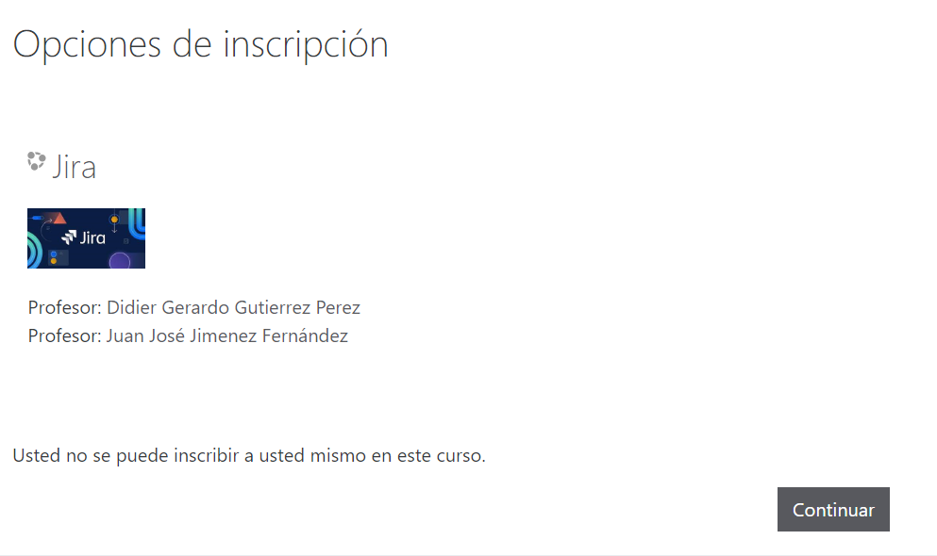
 | Dirigirse a la lista de cursos que se muestran predeterminadas
 | Se selecciona un curso aleatorio y se decide visualizar
 | Observar que información se muestra en el aplicativo

Resultado esperado del caso de prueba | Se mostrara la información necesaria como el instructor y su categoria, ademas si se debe matricular o ya se encuentra matriculado

Id de Caso | HU_C4 | Resultado Obtenido
Nombre de Caso de prueba | El usuario busca un curso pero NO agrega texto en el campo | No se muestra ningun resultado y se expone que el campo es obligatorio de llenar si se quiere mostrar un resultado
Estado del Caso de Prueba | Completado
Responsable | Analista 2 | Observaciones o Comentarios
Objetivo | Verificar que no logre mostrar ningun curso en la interfaz despues de realizar la busqueda | El aplicativo funciona adecuadamente
Precondiciones | 1. Contar un navegador y acceso a Internet. 2. Estar con sesión abierta en el sistema 3. Estar identificado con el Rol de Colaborador de Choucair
Paso a Paso | Ingresar a la plataforma de Choucair Academy | Evidencia
 | Ingresa a la sección de Cursos y Certificaciones | 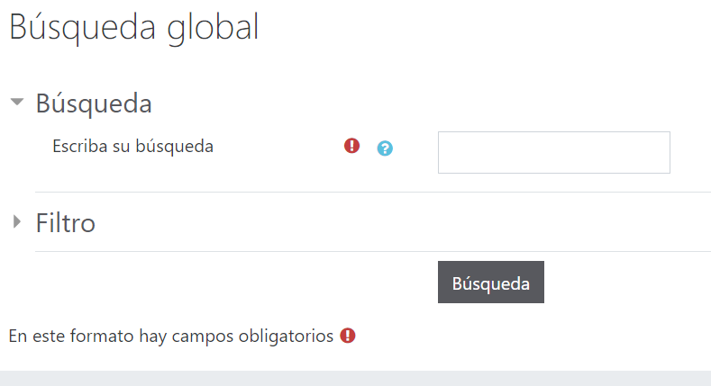
 | Se direccionara al campo de busqueda y el icono de buscar
 | Se dejara el campo vacio sin agregar ningun carácter
 | Observar que información se muestra en la interfaz

Resultado esperado del caso de prueba | No mostrar ningun curso, y de lo contrario mostrar un mensaje indicando que no se ha indicado ningun parametro

Id de Caso | HU_C5 | Resultado Obtenido
Nombre de Caso de prueba | El usuario hace una busqueda con caracteres y signos invalidos | El sistema no arroja ningun resultado en la busqueda, y solo muestra el mensaje de que ambos campos son obligatorios
Estado del Caso de Prueba | Completado
Responsable | Analista 3 | Observaciones o Comentarios
Objetivo | Validar que el sistema funcione adecuadamente ante simbolos y signos no esperados | El aplicativo funciona adecuadamente
Precondiciones | 1. Contar un navegador y acceso a Internet. 2. Estar con sesión abierta en el sistema 3. Estar identificado con el Rol de Colaborador de Choucair
Paso a Paso | Ingresar a la plataforma de Choucair Academy | Evidencia
 | Ingresa a la sección de Cursos y Certificaciones | 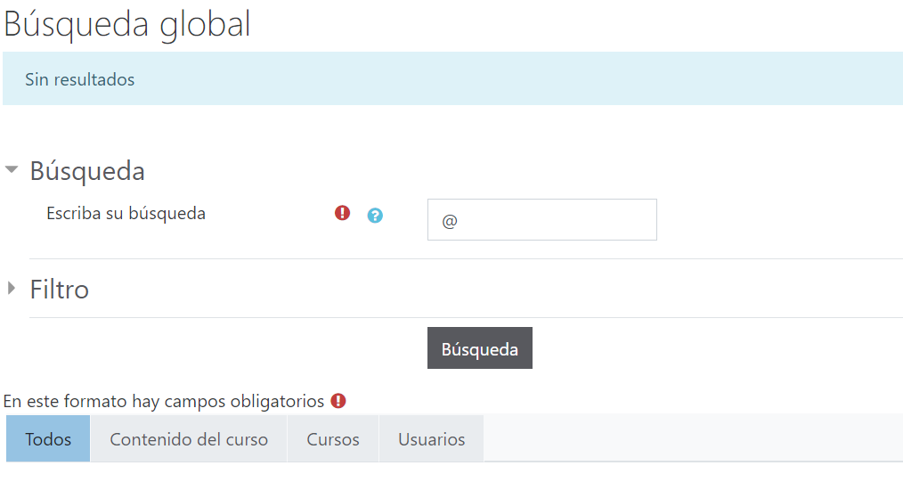
 | Se direccionara al campo de busqueda y el icono de buscar
 | Se agregaran los siguientes simbolos al campo " @ - | - ° - * - ~"
 | Observar el comportamiento y el resultado que arrojara la interfaz del sistema

Resultado esperado del caso de prueba | Se espera que no se encuentre ningun tipo de resultado y arroje que esos signos no son validos para la busqueda

Id de Caso | HU_C6 | Resultado Obtenido
Nombre de Caso de prueba | El usuario hace busqueda de los cursos con valores NO textuales, en su caso, usa numericos | El aplicativo sigue su funcionamiento, no arroja resultados, y exije que se llene el campo con texto, si se agrega una palabra referente al testing antes del numero, si muestra algunos resultados de cursos aleatorios.
Estado del Caso de Prueba | Completado
Responsable | Analista 3 | Observaciones o Comentarios
Objetivo | Verificar que el sistema no se interrumpa debido a no recibir el valor del campo que se esperaba | El aplicativo cumple su funcionamiento y toma en cuenta que pueden haber numeros por error delante del texto
Precondiciones | 1. Contar un navegador y acceso a Internet. 2. Estar con sesión abierta en el sistema 3. Estar identificado con el Rol de Colaborador de Choucair
Paso a Paso | Ingresar a la plataforma de Choucair Academy | Evidencia
 | Ingresa a la sección de Cursos y Certificaciones | 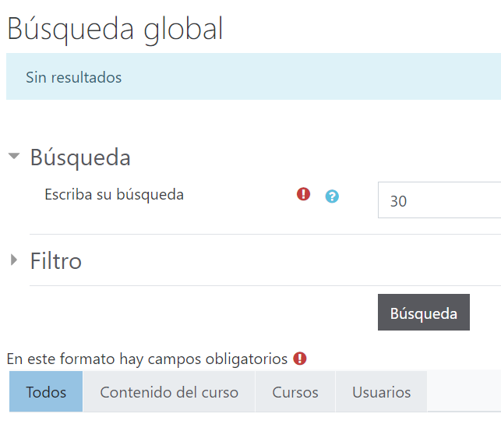 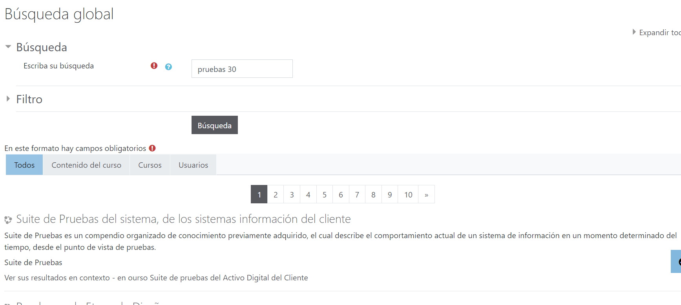
 | Se direccionara al campo de busqueda y el icono de buscar
 | Se agregaran los siguientes simbolos al campo como ( 1, 2 ,3 ,4 ,10)
 | Observar el comportamiento y el resultado del aplicativo al encontrarse con valores numericos, esperando valores textuales

Resultado esperado del caso de prueba | Se espera que la pagina NO caiga ante recibir otro valor diferente y que este trate este suceso con una excepción

